Φύλλο1
ΑΣΚΗΣΗ 2Η 2021

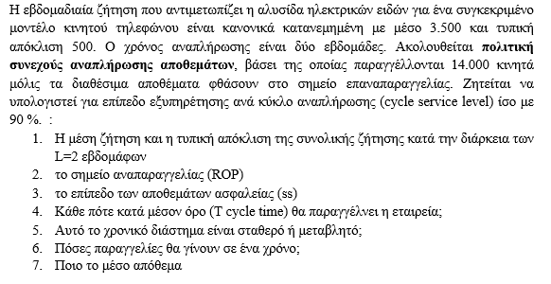
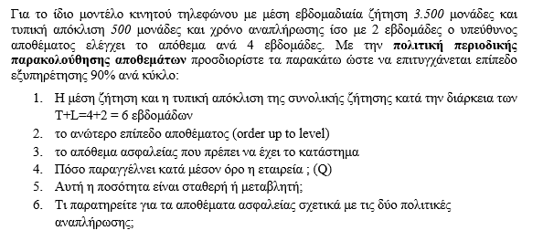

 | Continuous Review |  |  | Periodic Review

 | Mean Weekly Demand | 3500 |  | Mean Demand for T+L weeks |  | 21000
 | Weekly standard deviation | 500 |  | Standard Deviation for T+L weeks |  | 1224.7448714
 | Lead Time | 2
 | CSL | 90% |  | OUL |  | 22570
 | Order Quantity | 14000
 |  |  |  | ss new |  | 1570

 | Mean Demand During Lead time | 7000 |  | Mean Q |  | 21000 | μεταβλητή ποσότητα
 | Mean Standard deviation During Lead time | 707
 | ROP | 7906 | Στο continuous Review παραγγέλνει κάθε 4 εβδομάδες Q=3*3500=14000
 | Safety Stock | 906 | και το Lead time είναι πάλι ίσο με 2 εβδομάδες
 | Mean Inventory Level | 7906 | Άρα έχουμε ίδια δεδομένα με το periodic review
 | Annual Demand | 182000
 | Turn Over Ratio | 23.020490767 | ss gia periodic |  | 1570
 | # of Orders | 13 | ss gia continuous |  | 906
 | # of Cycles without shortage | 11.7 | Άυξηση |  | 73%
 | # of Cycles with shortage | 1.3 | Οφείλεται στην μεγαλύτερη αβεβαιότητα που έχουμε με το periodic rview
 | New CSL | 98%
 | New ROP | 8452

